index
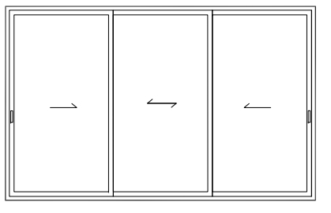
เปิดคู่กลาง
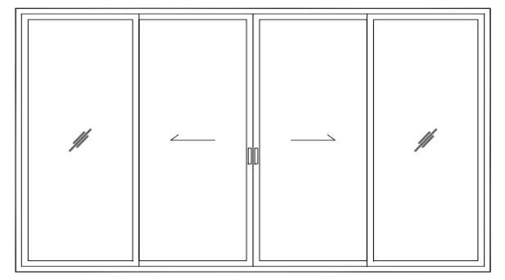

เลื่อนสลับ
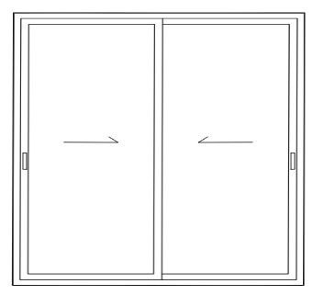

ลากจูง
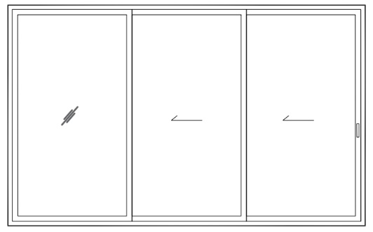

เลื่อนเดี่ยว
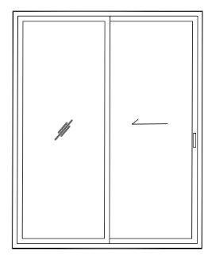

เลื่อนอิสระ 3 บาน

เลื่อนสลับ 3รางเสียบ
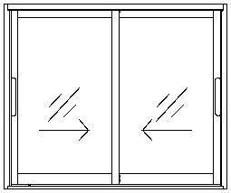
รายการตัด SMS เลื่อนสลับ เฟรมข้าง |  |  |  |  |  |  |  |  |  |  |  |  |  |  |  | อัพเดท 2\1
3 รางเสียบ
เสา ML ทุกฝั่ง
เกี่ยวธรรมดา นอกใน

สูตรตัด |  |  |  | W-2.2-2.2 |  | W-2.2-2.2 |  | H |  | H-6.1 |  | (W-2.2-5.7-4-5.7-2)/2 |  |  |  | H-6.1 |  | H-1.3-3.7 |  | W-3.5-3.5 |  |  |  |  |  | หน่วยนิ้ว กระจก
ใส่ข้อมูล |  |  |  | B20041 |  | B20001 |  | B20003 |  | B20051 |  | B20054 |  | B20054 |  | B20009 |  | B20019 |  |  |  | ขนาดกระจก
Plan | ขนาดชิ้นงาน (cm) |  | Set |  |  |  |  |  |  |  |  |  |  |  |  |  |  |  |  |  |  | ใส่ความหนากระจก ↓
 |  |  |  | เฟรมล่าง |  | เฟรมบน |  | เฟรมข้าง |  | เสากุจแจมัลติพ้อย |  | ขวางบน |  | ขวางล่าง |  | เสาเกี่ยว |  | ฝาปิดเฟรมข้าง |  | ฝาปิดเฟรมบน/ล่าง |  | เสา-5.3-5.3-1.2 | ขวาง+1.2 | 6 mm
ใบงาน | H | W | จำนวนชุด | L | Qty. | L | Qty. | L | Qty. | L | Qty. | L | Qty. | L | Qty. | L | Qty. | L | Qty. | L | Qty. | H | W | ความ หนา | จำนวน | สูง | กว้าง
D8 | 101 | 89.5 | 1

เส้น 6.4 เมตร

แผงแก้สูตร — แก้ตัวหักลบ/จำนวน ที่นี่ที่เดียว แล้วทั้งชีทเปลี่ยนตาม
# | โปรไฟล์ | รหัส | สูตรตัด (เดิม) | หัก1 | หัก2 | หัก3 | หัก4 | หัก5 | หัก6 | หัก7 | จำนวน/ชุด
1 | เฟรมล่าง | B20041 | W-2.2-2.2 | 2.2 | 2.2 |  |  |  |  |  | 1
2 | เฟรมบน | B20001 | W-2.2-2.2 | 2.2 | 2.2 |  |  |  |  |  | 1
3 | เฟรมข้าง | B20003 | H |  |  |  |  |  |  |  | 2
4 | เสากุจแจมัลติพ้อย | B20051 | H-6.1 | 6.1 |  |  |  |  |  |  | 2
5 | ขวางบน | B20054 | (W-2.2-5.7-4-5.7-2)/2 | 2.2 | 5.7 | 4 | 5.7 | 2.3 |  |  | 2
6 | เสาเกี่ยว | B20009 | H-6.1 |  |  |  |  |  |  |  | 2
7 | ฝาปิดเฟรมข้าง | B20019 | H-1.3-3.7 | 1.3 | 3.7 |  |  |  |  |  | 4
8 | ฝาปิดเฟรมบน/ล่าง | - | W-3.5-3.5 | 3.5 | 3.5 |  |  |  |  |  | 2

⑥ อุปกรณ์ ต่อ 1 บาน — คูณจำนวนบานที่ผลิต |  |  |  |  | ต่อบาน
1. ล้อ 27 |  |  |  |  | 2
2. มือจับ Align |  |  |  |  | 2
3. ชุดล็อค |  |  |  |  | 1
4. น็อตประกอบ |  |  |  |  | 4
+ สักหลาด/ยาง/ซิลิโคน = ตามขนาด (ดูชีทคิดทุน)

ลากจูง รางเตี้ย
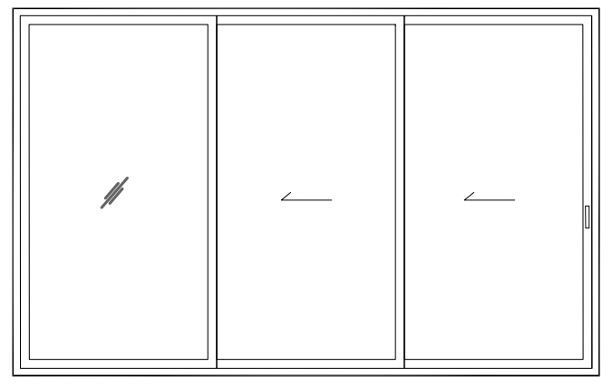
รายการตัด SMS บานเลื่อนลากจูง
3 ราง 7 มม.
เสาML ทุกฝั่ง
เกี่ยวธรรมดา นอกใน

สูตรตัด |  |  |  | W-2.2-2.2 |  | W-2.2-2.2 |  | H |  | H-3 |  |  |  | (W-2.2-5.7-4-4-5.7-2.2)/3 |  |  |  | H-1.3-0.8 |  | ขวาง+5.7+เผื่อ2 |  | (ขวาง X 2 )+9.7+เผื่อ2 |  | W-2.2-2.2 |  |  |  |  |  | หน่วยนิ้ว กระจก
ใส่ข้อมูล |  |  |  | B20047 |  | B20001 |  | B20003 |  | 20051 |  | B20009 |  | B20054 |  | B20054 |  | B20019 |  |  |  |  |  | B20050 |  | ขนาดกระจก
Plan | ขนาดชิ้นงาน (cm) |  | Set |  |  |  |  |  |  |  |  |  |  |  |  |  |  |  |  |  |  |  |  |  |  | ใส่ความหนากระจก ↓
 |  |  |  | เฟรมล่าง |  | เฟรมบน |  | เฟรมข้าง |  | เสากุญแจ ML |  | เสาเกี่ยว |  | ขวางบน |  | ขวางล่าง |  | ฝาปิดเฟรมข้าง |  | ฝาปิดเฟรมบน ร่องบานเลื่อน |  | ฝาปิดเฟรมบน ร่องบานตาย |  | เบรคบาน ธรณี |  | เสา-5.8-5.8-1.2 | ขวาง+1.2 | 6 mm
ใบงาน | H | W | จำนวนชุด | L | Qty. | L | Qty. | L | Qty. | L | Qty. | L | Qty. | L | Qty. | L | Qty. | L | Qty. | L | Qty. | L | Qty. | L | Qty. | H | W | ความ หนา | จำนวน | สูง | กว้าง
ด้าน D | 240.0 | 650.0 | 1

เส้น 6.4 เมตร

แผงแก้สูตร — แก้ตัวหักลบ/จำนวน ที่นี่ที่เดียว แล้วทั้งชีทเปลี่ยนตาม
# | โปรไฟล์ | รหัส | สูตรตัด (เดิม) | หัก1 | หัก2 | หัก3 | หัก4 | หัก5 | หัก6 | หัก7 | จำนวน/ชุด
1 | เฟรมล่าง | B20047 | W-2.2-2.2 | 2.2 | 2.2 |  |  |  |  |  | 1
2 | เฟรมบน | B20001 | W-2.2-2.2 | 2.2 | 2.2 |  |  |  |  |  | 1
3 | เฟรมข้าง | B20003 | H |  |  |  |  |  |  |  | 2
4 | เสากุญแจ ML | 20051 | H-3 | 3 |  |  |  |  |  |  | 2
5 | เสาเกี่ยว | B20009 |  |  |  |  |  |  |  |  | 4
6 | ขวางบน | B20054 | (W-2.2-5.7-4-4-5.7-2.2)/3 | 23.8 |  |  |  |  |  |  | 3
7 | ฝาปิดเฟรมข้าง | B20019 | H-1.3-0.8 | 1.3 | 0.8 |  |  |  |  |  | 4
8 | ฝาปิดเฟรมบน ร่องบานเลื่อน | - | ขวาง+5.7+เผื่อ2 | 5.7 | 2 |  |  |  |  |  | 1
9 | ฝาปิดเฟรมบน ร่องบานตาย | - | (ขวาง X 2 )+9.7+เผื่อ2 | 9.7 | 2 |  |  |  |  |  | 1
10 | เบรคบาน ธรณี | B20050 | W-2.2-2.2 | 2.2 | 2.2 |  |  |  |  |  | 2

⑥ อุปกรณ์ ต่อ 1 บาน — คูณจำนวนบานที่ผลิต |  |  |  |  | ต่อบาน
1. ล้อ 27 |  |  |  |  | 2
2. มือจับ Align |  |  |  |  | 2
3. ชุดล็อค |  |  |  |  | 1
4. น็อตประกอบ |  |  |  |  | 4
+ สักหลาด/ยาง/ซิลิโคน = ตามขนาด (ดูชีทคิดทุน)

เลื่อนเดี่ยว 3 รางเสียบ
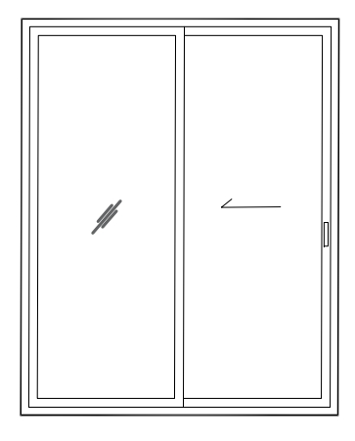
รายการตัด SMS บานเลื่อนเดี่ยว
3 รางเสียบ
เสาML ทุกฝั่ง
เกี่ยวธรรมดา นอกใน

สูตรตัด |  |  |  | W-2.2-2.2 |  | W-2.2-2.2 |  | H |  | H-6.1 |  |  |  | (W-2.2-5.7-4-5.7-2.2)/2 |  |  |  | H-1.3-3.7 |  | ขวาง+5.7+เผื่อ2 |  | (ขวาง X 2 )+9.7+เผื่อ2 |  |  |  |  |  | หน่วยนิ้ว กระจก
ใส่ข้อมูล |  |  |  | B20041 |  | B20001 |  | B20003 |  | 20051 |  | B20009 |  | B20054 |  | B20054 |  | B20019 |  |  |  |  |  | ขนาดกระจก
Plan | ขนาดชิ้นงาน (cm) |  | Set |  |  |  |  |  |  |  |  |  |  |  |  |  |  |  |  |  |  |  |  | ใส่ความหนากระจก ↓
 |  |  |  | เฟรมล่าง |  | เฟรมบน |  | เฟรมข้าง |  | เสากุญแจ ML |  | เสาเกี่ยว |  | ขวางบน |  | ขวางล่าง |  | ฝาปิดเฟรมข้าง |  | ฝาปิดเฟรมบน/ล่าง ร่องบานตาย |  | ฝาปิดเฟรมบน/ล่าง ร่องริม |  | เสา-5.8-5.8-1.2 | ขวาง+1.2 | 6 mm
ใบงาน | H | W | จำนวนชุด | L | Qty. | L | Qty. | L | Qty. | L | Qty. | L | Qty. | L | Qty. | L | Qty. | L | Qty. | L | Qty. | L | Qty. | H | W | ความ หนา | จำนวน | สูง | กว้าง
ด้าน D | 300.0 | 250.0 | 1

เส้น 6.4 เมตร

แผงแก้สูตร — แก้ตัวหักลบ/จำนวน ที่นี่ที่เดียว แล้วทั้งชีทเปลี่ยนตาม
# | โปรไฟล์ | รหัส | สูตรตัด (เดิม) | หัก1 | หัก2 | หัก3 | หัก4 | หัก5 | หัก6 | หัก7 | จำนวน/ชุด
1 | เฟรมล่าง | B20041 | W-2.2-2.2 | 2.2 | 2.2 |  |  |  |  |  | 1
2 | เฟรมบน | B20001 | W-2.2-2.2 | 2.2 | 2.2 |  |  |  |  |  | 1
3 | เฟรมข้าง | B20003 | H |  |  |  |  |  |  |  | 2
4 | เสากุญแจ ML | 20051 | H-6.1 | 6.1 |  |  |  |  |  |  | 2
5 | เสาเกี่ยว | B20009 |  |  |  |  |  |  |  |  | 2
6 | ขวางบน | B20054 | (W-2.2-5.7-4-5.7-2.2)/2 | 19.8 |  |  |  |  |  |  | 2
7 | ฝาปิดเฟรมข้าง | B20019 | H-1.3-3.7 | 1.3 | 3.7 |  |  |  |  |  | 4
8 | ฝาปิดเฟรมบน/ล่าง ร่องบานตาย | - | ขวาง+5.7+เผื่อ2 | 5.7 | 2 |  |  |  |  |  | 2
9 | ฝาปิดเฟรมบน/ล่าง ร่องริม | - | (ขวาง X 2 )+9.7+เผื่อ2 | 3.5 | 3.5 |  |  |  |  |  | 2

⑥ อุปกรณ์ ต่อ 1 บาน — คูณจำนวนบานที่ผลิต |  |  |  |  | ต่อบาน
1. ล้อ 27 |  |  |  |  | 2
2. มือจับ Align |  |  |  |  | 2
3. ชุดล็อค |  |  |  |  | 1
4. น็อตประกอบ |  |  |  |  | 4
+ สักหลาด/ยาง/ซิลิโคน = ตามขนาด (ดูชีทคิดทุน)

